2021_08_data
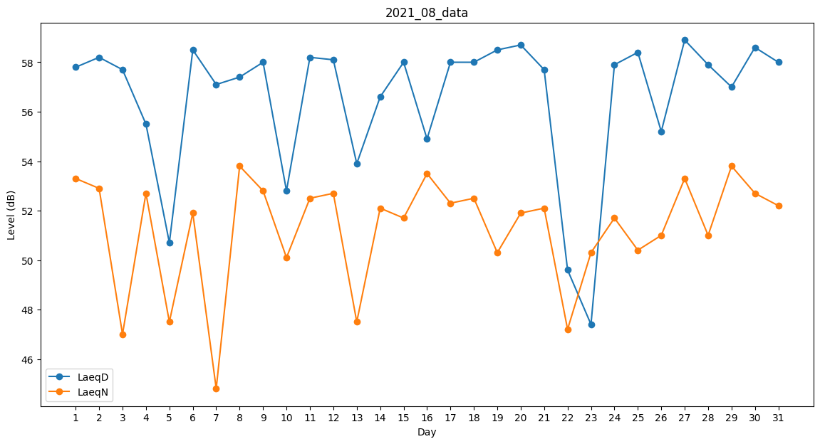
Day | LaeqD | LaeqN
1 | 57.8 | 53.3
2 | 58.2 | 52.9
3 | 57.7 | 47
4 | 55.5 | 52.7
5 | 50.7 | 47.5
6 | 58.5 | 51.9
7 | 57.1 | 44.8
8 | 57.4 | 53.8
9 | 58 | 52.8
10 | 52.8 | 50.1
11 | 58.2 | 52.5
12 | 58.1 | 52.7
13 | 53.9 | 47.5
14 | 56.6 | 52.1
15 | 58 | 51.7
16 | 54.9 | 53.5
17 | 58 | 52.3
18 | 58 | 52.5
19 | 58.5 | 50.3
20 | 58.7 | 51.9
21 | 57.7 | 52.1
22 | 49.6 | 47.2
23 | 47.4 | 50.3
24 | 57.9 | 51.7
25 | 58.4 | 50.4
26 | 55.2 | 51
27 | 58.9 | 53.3
28 | 57.9 | 51
29 | 57 | 53.8
30 | 58.6 | 52.7
31 | 58 | 52.2

